Alokasi Kalibrasi
Pada modul alokasi, klik Action pada transaksi yang ingin dialokasikan
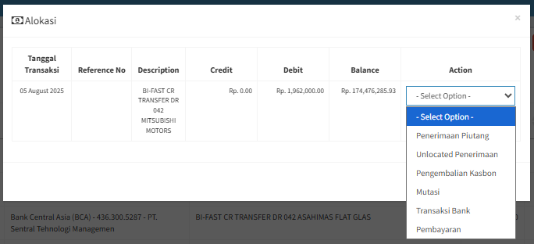

Setelah transaksi pada rekening koran dialokasikan ke alokasi kalibrasi, maka transaksi tersebut akan masuk ke modul penerimaan kalibrasi

No | Tanggal Transaksi | Refrence No | Bank | Keterangan | Nominal
 | dari modul alokasi | dari modul alokasi | dari modul alokasi | dari modul alokasi | dari modul alokasi

